Vectot
 |  |  | Evento
 |  |  |  |  | Roman Sadowski
 |  |  |  |  |  |  |  |  |  |  |  |  |  |  | Productos
 |  |  | Llegada Cliente Exp Negativa |  |  |  |  | Panadero Uniforme |  |  |  |  |  |  |  | Horno |  |  |  |  | Cliente
# | Evento | Reloj | RND_LL_Cliente | T_entre_LL_Cliente | Prox_LL_Cliente | Rnd_Cant_Prod | Cantidad_Prod | P_Estado | P_RND_T_Atencion | P_T_Atencion | P_Hora_Fin_Atencion | Cola | Ac_Clientes_Atendidos | Ac_Clientes_SinAtencion | Stock_Actual | Estado_Horno | Hora_Inicio_Coccion | Tiempo_Coccion | Hora_Fin_Coccion | Proxima_Hora_Coccion_Programada | Hora_Inicio_Espera
 | Inicio | 0 | 0.45 |  |  | "" | "" | Libre | " | " | " | 0 | " | " | 45
 |  |  |  |  |  |  |  |  |  |  |  | L
 |  |  |  |  |  |  |  |  |  |  |  | Oc
 |  |  |  |  |  |  |  |  |  |  |  | Oc

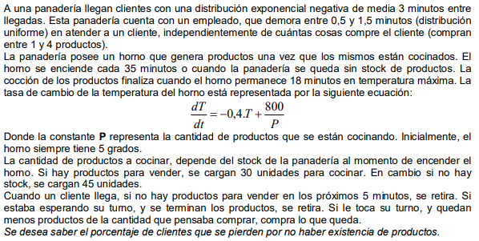

 | Calc Uniforme

 | 1.49

